Sheet1
Вероятностная оценка запасов

Лицензионный участок (месторождение) |  |  |  |  |  | _______________________________________
Эксплуатационный объект |  |  |  |  |  | _______________________________________
Пласт |  |  |  |  |  | _______________________________________

Таблица 1 - Исходные данные для вероятностной оценки геологических запасов газа

№ п/п | Параметр |  |  |  | Распределение |  | Параметры распределения |  | Значение
1 | Площадь газоносности S, тыс. м2 |  |  |  | Нормальное |  | M = 38556; σ = 3650
2 | Эффективная газонасыщенная толщина H, м |  |  |  | Нормальное |  | M = 11,10; σ = 0,87
3 | Коэффициент пористости m, доли ед. |  |  |  | Нормальное |  | M = 0,09; σ = 0,01
4 | Коэффициент газонасыщенности kг, доли ед. |  |  |  | Нормальное |  | M = 0,7; σ = 0,01
5 | Относительная плотность газа ρ, доли ед. |  |  |  | Дискретная |  |  |  | 0.67
6 | Пластовая температура Тпл, К |  |  |  | Дискретная |  |  |  | 320.5
7 | Начальное пластовое давление Рпл, МПа |  |  |  | Дискретная |  |  |  | 32.3
8 | Поправка на температуру Кt |  |  |  | Дискретная |  |  |  | 0.91
9 | Коэффициент сверхсжимаемости газа z |  |  |  | Дискретная |  |  |  | 0.93

 | Количество реализаций, ед |  |  |  | 1000

 | Начальные геологические запасы газа по моделям:

 | Р90 = | 6655.5 | млрд м3

 | Р50 = | 8530.8 | млрд м3

 | Р10 = | 10406.1 | млрд м3

Выводы: по сценариям Р90, Р50, Р10 получилось, что с вероятностью 90% начальные геологические запасы газа составят 6655,5 млрд м3, с вероятностью 50% - 8530,8 млрд м3, с вероятностью 10% - 10406,1 млрд м3

 | 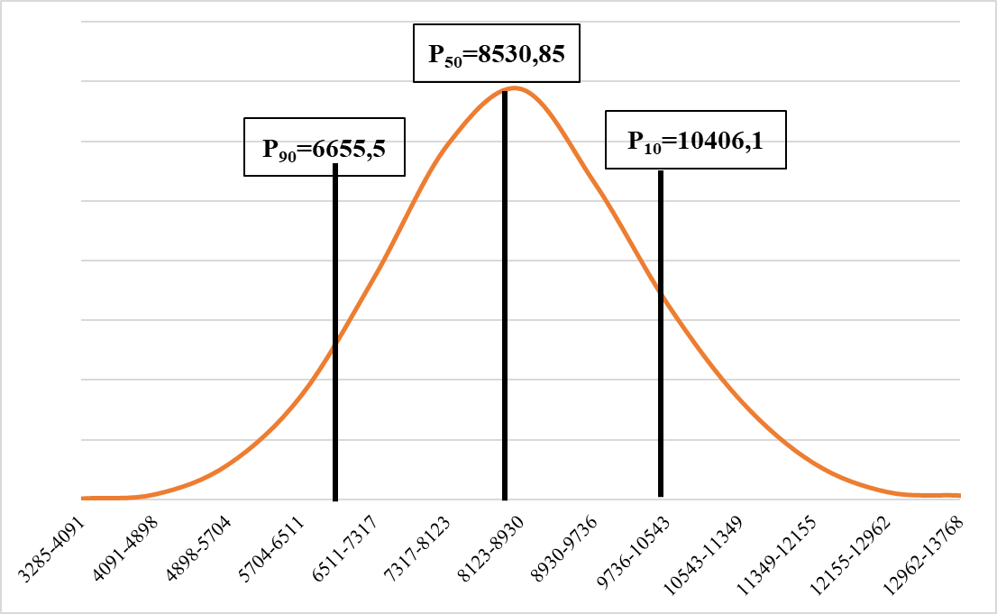

 | Рисунок 1 - Гистограмма распределения геологических запасов газа для сценариев Р90, Р50, Р10

 | Рисунок 2 - Торнадо-диаграмма

Расчет профилей добычи

Таблица 2 - Исходные параметры для расчета профилей добычи

Параметр |  |  |  | Распределение |  | Параметры распределения |  | Значение
Коэффициент проницаемости kпр, мД Коэффициент проницаемости kпр, мД Коэффициент проницаемости kпр, мД Коэффициент проницаемости kпр, мД Коэффициент проницаемости kпр, мД Коэффициент проницаемости kпр, мД Коэффициент проницаемости kпр, мД Коэффициент проницаемости kпр, мД Коэффициент проницаемости kпр, мД |  |  |  | Нормальное |  | M = 10,08; σ = 6,03

Параметр |  |  |  |  |  |  |  | Значение
Темп годовых отбор на период постоянной добычи, % |  |  |  |  |  |  |  | 5
Коэффициент эксплуатации скважин, доли ед. |  |  |  |  |  |  |  | 0.98
Коэффициент резерва, доли ед. |  |  |  |  |  |  |  | 1.05
Число буровых станков, ед. |  |  |  |  |  |  |  | 1
Время строительства одной скважины, мес. |  |  |  |  |  |  |  | 6
Технологический режим работы скважины |  |  |  |  |  |  |  | ΔP=const
Средняя глубина скважин, м |  |  |  |  |  |  |  | 2700
Средний диаметр НКТ, м |  |  |  |  |  |  |  | 0.168
Минимально допустимое входное давление на УКПГ, МПа |  |  |  |  |  |  |  | 7.5
Ввод ДКС предпочтительнее режима Ру=const |  |  |  |  |  |  |  | -
Давление забрасывания, % |  |  |  |  |  |  |  | 5

Дополнительные параметры
Коэффициент фильтрационного сопротивления a, МПа2/(тыс.м3/сут) |  |  |  |  |  |  |  | 0.000952
Коэффициент фильтрационного сопротивления b, МПа2/(тыс.м3/сут)2 |  |  |  |  |  |  |  | 0.000013
Коэффициент гидравлического сопротивления труб |  |  |  |  |  |  |  | 0.019
Средняя длина шлейфа до УКПГ, м |  |  |  |  |  |  |  | 2500
Температура газа на входе в УКПГ, м |  |  |  |  |  |  |  | 310
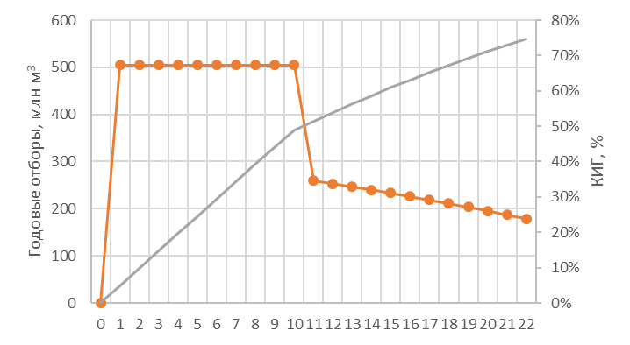

 | Рисунок 3 - Основные показатели разработки

Риски и неопределенности

Количество разведочных скважин с проведением ГИС |  |  |  |  |  |  | 1
Удаленность от существующей инфраструктуры, км |  |  |  |  |  |  | 2000

№ п/п | Показатель |  |  |  |  |  | Критерий | Значение | Вес
1 | Сейсморазведочные работы
2 | Плотность сетки разведочного бурения
3 | Керновые исследования
4 | Доля запасов категории С1
5 | Физико-химические свойства углеводородов
Сумма |  |  |  |  |  |  |  |  | 0

Коэфифициент изученности, д.е. |  |  |  |  | 0

Сводный отчет

№ п/п | Геологический сценарий |  |  |  | Р90 |  | Р50 | Р10
1 | Начальные геологические запасы, млн. м3 |  |  |  | 6655.50 |  | 8530.80 | 10406.10
2 | Эффективная газонасыщенная толщина H, м |  |  |  | 3711 |  | 38554 | 39997
3 | Коэффициент пористости m, доли ед. |  |  |  | 9.97 |  | 11.09 | 12.22
4 | Коэффициент газонасыщенности kг, доли ед. |  |  |  | 0.07 |  | 0.09 | 0.11
5 | Относительная плотность газа ρ, доли ед. |  |  |  | 0.69 |  | 0.69 | 0.69
6 | Пластовая температура Тпл, К |  |  |  | 320.50 |  | 320.50 | 320.50
7 | Начальное пластовое давление Рпл, МПа |  |  |  | 32.30 |  | 32.30 | 32.30
8 | Поправка на температуру Кt |  |  |  | 0.91 |  | 0.91 | 0.91
9 | Коэффициент сверхсжимаемости газа z |  |  |  | 0.93 |  | 0.93 | 0.93
10 | Годовые отборы, млн. м3 |  |  |  | 332.00 |  | 426.50 | 520.30
11 | Накопленная добыча газа, млн. м3 |  |  |  | 5390.50 |  | 6739.30 | 8012.60
12 | Коэффициент извлечения газа, % |  |  |  | 81.00 |  | 79.00 | 77.00
13 | Общий фонд скважин, ед. |  |  |  | 2.00 |  | 5.00 | 8.00
14 | Срок разработки, годы |  |  |  | 23.00 |  | 28.00 | 35.00

Sheet1 (2)
Вероятностная оценка запасов

Лицензионный участок (месторождение) |  |  |  |  |  | _______________________________________
Эксплуатационный объект |  |  |  |  |  | _______________________________________
Пласт |  |  |  |  |  | _______________________________________

Таблица 1 - Исходные данные для вероятностной оценки геологических запасов газа

№ п/п | Параметр |  |  |  | Распределение |  | Параметры распределения |  | Значение
1 | Площадь газоносности S, тыс. м2 |  |  |  | Нормальное
2 | Эффективная газонасыщенная толщина H, м |  |  |  | Нормальное
3 | Коэффициент пористости m, доли ед. |  |  |  | Нормальное
4 | Коэффициент газонасыщенности kг, доли ед. |  |  |  | Нормальное
5 | Относительная плотность газа ρ, доли ед. |  |  |  | Нормальное
6 | Пластовая температура Тпл, К |  |  |  | Дискретная
7 | Начальное пластовое давление Рпл, МПа |  |  |  | Дискретная
8 | Поправка на температуру Кt |  |  |  | Дискретная
9 | Коэффициент сверхсжимаемости газа z |  |  |  | Дискретная

 | Количество реализаций, ед |  |  |  | 1000

 | Начальные геологические запасы газа по моделям:

 | Р90 = | 6655.5 | млрд м3

 | Р50 = | 8530.8 | млрд м3

 | Р10 = | 10406.1 | млрд м3

Выводы: по сценариям Р90, Р50, Р10 получилось, что с вероятностью 90% начальные геологические запасы газа составят 6655,5 млрд м3, с вероятностью 50% - 8530,8 млрд м3, с вероятностью 10% - 10406,1 млрд м3

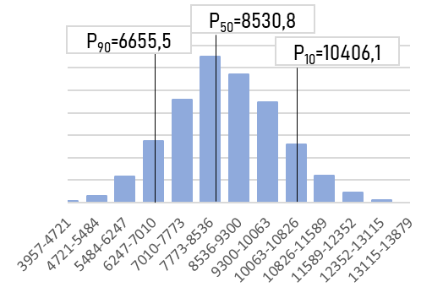

 | Рисунок 1 - Гистограмма распределения геологических запасов газа для сценариев Р90, Р50, Р10

 | Рисунок 2 - Торнадо-диаграмма

Расчет профилей добычи

Таблица 2 - Исходные параметры для расчета профилей добычи

Параметр |  |  |  | Распределение |  | Параметры распределения |  | Значение
Коэффициент проницаемости kпр, мД Коэффициент проницаемости kпр, мД Коэффициент проницаемости kпр, мД Коэффициент проницаемости kпр, мД Коэффициент проницаемости kпр, мД Коэффициент проницаемости kпр, мД Коэффициент проницаемости kпр, мД Коэффициент проницаемости kпр, мД Коэффициент проницаемости kпр, мД |  |  |  | Нормальное

Параметр |  |  |  |  |  |  |  | Значение
Темп годовых отбор на период постоянной добычи, %
Коэффициент эксплуатации скважин, доли ед.
Коэффициент резерва, доли ед.
Число буровых станков, ед.
Время строительства одной скважины, мес.
Технологический режим работы скважины
Средняя глубина скважин, м
Средний диаметр НКТ, м
Минимально допустимое входное давление на УКПГ, МПа
Ввод ДКС предпочтительнее режима Ру=const
Давление забрасывания, %

Дополнительные параметры
Коэффициент фильтрационного сопротивления a, МПа2/(тыс.м3/сут)
Коэффициент фильтрационного сопротивления b, МПа2/(тыс.м3/сут)2
Коэффициент гидравлического сопротивления труб
Средняя длина шлейфа до УКПГ, м
Температура газа на входе в УКПГ, м

 | Рисунок 3 - Основные показатели разработки

Сводный отчет

№ п/п | Геологический сценарий |  |  |  | Р90 |  | Р50 | Р10
1 | Начальные геологические запасы, млн. м3
2 | Эффективная газонасыщенная толщина H, м
3 | Коэффициент пористости m, доли ед.
4 | Коэффициент газонасыщенности kг, доли ед.
5 | Относительная плотность газа ρ, доли ед.
6 | Пластовая температура Тпл, К
7 | Начальное пластовое давление Рпл, МПа
8 | Поправка на температуру Кt
9 | Коэффициент сверхсжимаемости газа z
10 | Годовые отборы, млн. м3
11 | Накопленная добыча газа, млн. м3
12 | Коэффициент извлечения газа, %
13 | Общий фонд скважин, ед.
14 | Срок разработки, годы

